G1 Abb1
Nombre de langues parlées selon les groupes d’âge (moyenne arithmétique)
Zahl der verschiedenen genutzten Sprachen nach Altersgruppen (arithmetisches Mittel)

Nombre de langues parlées par groupes d’âge (moyenne arithmétique)
Zahl der zu Hause und auf der Arbeit genutzten Sprachen
Âge | Mean | N
Alter | Mean | N

0-4 | 1.6231
5-9 | 2.1808
10-14 | 2.5032
15-19 | 2.6197
20-24 | 2.5486
25-29 | 2.5248
30-34 | 2.4701
35-39 | 2.3919
40-44 | 2.3252
45-49 | 2.2539
50-54 | 2.1665
55-59 | 1.9788
60-64 | 1.7241
65-69 | 1.5841
70-74 | 1.4707
75-79 | 1.3867
80-84 | 1.3756
85-89 | 1.4195
0-4 | 1.6 | 22032
5-9 | 2.2 | 26263
10-14 | 2.5 | 28653
15-19 | 2.6 | 28354
20-24 | 2.5 | 27882
25-29 | 2.5 | 29793
30-34 | 2.5 | 32852
35-39 | 2.4 | 35061
40-44 | 2.3 | 38587
45-49 | 2.3 | 38198
50-54 | 2.2 | 33549
55-59 | 2.0 | 28223
60-64 | 1.7 | 23915
65-69 | 1.6 | 18254
70-74 | 1.5 | 16199
75-79 | 1.4 | 13394
80-84 | 1.4 | 10505
85-89 | 1.4 | 5116
90-94 | 1.5 | 1596
95-99 | 1.5 | 415

G2 Abb2
Taux des langues parlées selon l’âge
Anteile der Umgangssprachen nach Alter

 | Luxembourgeois | Allemand | Français | Portugais | Italien | Anglais | Autres
2 | 0.5928 | 0.0703 | 0.3404 | 0.2718 | 0.0516 | 0.0635 | 0.1946
3 | 0.7179 | 0.0946 | 0.3264 | 0.2678 | 0.0509 | 0.0657 | 0.1852
4 | 0.8235 | 0.1209 | 0.3335 | 0.2707 | 0.0507 | 0.0683 | 0.1825
5 | 0.8516 | 0.1621 | 0.3248 | 0.2727 | 0.0455 | 0.0672 | 0.1712
6 | 0.8565 | 0.321 | 0.3314 | 0.2614 | 0.0457 | 0.0732 | 0.1613
7 | 0.8619 | 0.4391 | 0.3657 | 0.2535 | 0.0384 | 0.0716 | 0.1551
8 | 0.8626 | 0.4717 | 0.4832 | 0.2587 | 0.0407 | 0.0725 | 0.1584
9 | 0.8671 | 0.4717 | 0.5541 | 0.258 | 0.0429 | 0.0753 | 0.1452
10 | 0.8636 | 0.4724 | 0.5806 | 0.2554 | 0.0398 | 0.08 | 0.1522
11 | 0.872 | 0.481 | 0.5921 | 0.257 | 0.0374 | 0.08 | 0.142
12 | 0.8688 | 0.4673 | 0.5819 | 0.257 | 0.0389 | 0.0979 | 0.1256
13 | 0.8707 | 0.4609 | 0.6115 | 0.2446 | 0.0392 | 0.1882 | 0.1358
14 | 0.8636 | 0.4519 | 0.5961 | 0.2394 | 0.0379 | 0.2909 | 0.1339
15 | 0.8714 | 0.4489 | 0.607 | 0.2352 | 0.0374 | 0.3231 | 0.1335
16 | 0.8576 | 0.4218 | 0.6136 | 0.2335 | 0.0434 | 0.3272 | 0.1327
17 | 0.8551 | 0.4301 | 0.6041 | 0.2336 | 0.0492 | 0.3253 | 0.1293
18 | 0.847 | 0.423 | 0.6144 | 0.2228 | 0.0455 | 0.3314 | 0.1328
19 | 0.8312 | 0.4169 | 0.6089 | 0.2238 | 0.0451 | 0.3101 | 0.1296
20 | 0.8228 | 0.4166 | 0.6215 | 0.2296 | 0.0433 | 0.3001 | 0.1154
21 | 0.8045 | 0.4151 | 0.6377 | 0.2228 | 0.0506 | 0.2911 | 0.1229
22 | 0.7834 | 0.4117 | 0.6444 | 0.2352 | 0.0498 | 0.2813 | 0.1325
23 | 0.7671 | 0.4068 | 0.6611 | 0.2318 | 0.0545 | 0.313 | 0.1234
24 | 0.7446 | 0.409 | 0.6771 | 0.2359 | 0.0506 | 0.3141 | 0.122
25 | 0.6929 | 0.3946 | 0.6916 | 0.2412 | 0.051 | 0.3148 | 0.1209
26 | 0.6803 | 0.3937 | 0.709 | 0.2628 | 0.0473 | 0.32 | 0.1274
27 | 0.652 | 0.3713 | 0.7186 | 0.2615 | 0.0615 | 0.3261 | 0.1356
28 | 0.6225 | 0.3604 | 0.7244 | 0.2684 | 0.0663 | 0.3355 | 0.1486
29 | 0.607 | 0.3623 | 0.7288 | 0.2667 | 0.0654 | 0.3436 | 0.1495
30 | 0.5906 | 0.3509 | 0.7316 | 0.2645 | 0.0673 | 0.3397 | 0.1565
31 | 0.5562 | 0.337 | 0.7196 | 0.2662 | 0.069 | 0.3526 | 0.1836
32 | 0.5516 | 0.3416 | 0.7202 | 0.2677 | 0.0691 | 0.3478 | 0.1817
33 | 0.5374 | 0.3265 | 0.724 | 0.2877 | 0.0684 | 0.3399 | 0.179
34 | 0.5172 | 0.3171 | 0.7183 | 0.2916 | 0.0719 | 0.3259 | 0.1819
35 | 0.5199 | 0.3225 | 0.7204 | 0.2863 | 0.0768 | 0.3257 | 0.1832
36 | 0.52 | 0.3127 | 0.7231 | 0.2769 | 0.0755 | 0.3265 | 0.1784
37 | 0.5283 | 0.3104 | 0.7137 | 0.2723 | 0.0821 | 0.3122 | 0.1716
38 | 0.5429 | 0.3066 | 0.7073 | 0.2656 | 0.0804 | 0.3001 | 0.157
39 | 0.5613 | 0.3215 | 0.7046 | 0.2524 | 0.075 | 0.3001 | 0.1505
40 | 0.5651 | 0.3187 | 0.7063 | 0.2419 | 0.0807 | 0.2918 | 0.149
41 | 0.5778 | 0.3242 | 0.6879 | 0.2463 | 0.0722 | 0.2793 | 0.1454
42 | 0.5841 | 0.3191 | 0.6857 | 0.2433 | 0.0766 | 0.2735 | 0.1362
43 | 0.5986 | 0.3299 | 0.6791 | 0.2266 | 0.0762 | 0.2751 | 0.1333
44 | 0.6109 | 0.3245 | 0.6629 | 0.2239 | 0.0738 | 0.2715 | 0.1366
45 | 0.6119 | 0.3192 | 0.6587 | 0.2222 | 0.0755 | 0.2533 | 0.1274
46 | 0.6178 | 0.328 | 0.6684 | 0.217 | 0.077 | 0.2563 | 0.1194
47 | 0.6311 | 0.3254 | 0.6572 | 0.2 | 0.0754 | 0.2547 | 0.1209
48 | 0.6299 | 0.3209 | 0.6458 | 0.2094 | 0.0714 | 0.246 | 0.1124
49 | 0.6455 | 0.3182 | 0.6418 | 0.1961 | 0.0641 | 0.2335 | 0.1135
50 | 0.653 | 0.3252 | 0.6275 | 0.18 | 0.0666 | 0.242 | 0.1164
51 | 0.6648 | 0.3199 | 0.6199 | 0.1779 | 0.0666 | 0.2288 | 0.107
...
Âge | Luxembourgeois | Allemand | Français | Portugais | Italien | Anglais | Autres
Alter | Luxemburgisch | Deutsch | Französisch | Portugiesisch | Italienisch | Englisch | Sonstige
0 | 55.7% | 5.2% | 27.5% | 16.6% | 3.4% | 6.1% | 18.6%
1 | 55.0% | 6.0% | 30.7% | 24.0% | 4.4% | 5.7% | 20.4%
2 | 59.3% | 7.0% | 34.0% | 27.2% | 5.2% | 6.4% | 19.5%
3 | 71.8% | 9.5% | 32.6% | 26.8% | 5.1% | 6.6% | 18.5%
4 | 82.4% | 12.1% | 33.4% | 27.1% | 5.1% | 6.8% | 18.3%
5 | 85.2% | 16.2% | 32.5% | 27.3% | 4.6% | 6.7% | 17.1%
6 | 85.7% | 32.1% | 33.1% | 26.1% | 4.6% | 7.3% | 16.1%
7 | 86.2% | 43.9% | 36.6% | 25.4% | 3.8% | 7.2% | 15.5%
8 | 86.3% | 47.2% | 48.3% | 25.9% | 4.1% | 7.3% | 15.8%
9 | 86.7% | 47.2% | 55.4% | 25.8% | 4.3% | 7.5% | 14.5%
10 | 86.4% | 47.2% | 58.1% | 25.5% | 4.0% | 8.0% | 15.2%
11 | 87.2% | 48.1% | 59.2% | 25.7% | 3.7% | 8.0% | 14.2%
12 | 86.9% | 46.7% | 58.2% | 25.7% | 3.9% | 9.8% | 12.6%
13 | 87.1% | 46.1% | 61.2% | 24.5% | 3.9% | 18.8% | 13.6%
14 | 86.4% | 45.2% | 59.6% | 23.9% | 3.8% | 29.1% | 13.4%
15 | 87.1% | 44.9% | 60.7% | 23.5% | 3.7% | 32.3% | 13.4%
16 | 85.8% | 42.2% | 61.4% | 23.4% | 4.3% | 32.7% | 13.3%
17 | 85.5% | 43.0% | 60.4% | 23.4% | 4.9% | 32.5% | 12.9%
18 | 84.7% | 42.3% | 61.4% | 22.3% | 4.6% | 33.1% | 13.3%
19 | 83.1% | 41.7% | 60.9% | 22.4% | 4.5% | 31.0% | 13.0%
20 | 82.3% | 41.7% | 62.2% | 23.0% | 4.3% | 30.0% | 11.5%
21 | 80.5% | 41.5% | 63.8% | 22.3% | 5.1% | 29.1% | 12.3%
22 | 78.3% | 41.2% | 64.4% | 23.5% | 5.0% | 28.1% | 13.3%
23 | 76.7% | 40.7% | 66.1% | 23.2% | 5.5% | 31.3% | 12.3%
24 | 74.5% | 40.9% | 67.7% | 23.6% | 5.1% | 31.4% | 12.2%
25 | 69.3% | 39.5% | 69.2% | 24.1% | 5.1% | 31.5% | 12.1%
26 | 68.0% | 39.4% | 70.9% | 26.3% | 4.7% | 32.0% | 12.7%
27 | 65.2% | 37.1% | 71.9% | 26.2% | 6.2% | 32.6% | 13.6%
28 | 62.3% | 36.0% | 72.4% | 26.8% | 6.6% | 33.6% | 14.9%
29 | 60.7% | 36.2% | 72.9% | 26.7% | 6.5% | 34.4% | 15.0%
30 | 59.1% | 35.1% | 73.2% | 26.5% | 6.7% | 34.0% | 15.7%
31 | 55.6% | 33.7% | 72.0% | 26.6% | 6.9% | 35.3% | 18.4%
32 | 55.2% | 34.2% | 72.0% | 26.8% | 6.9% | 34.8% | 18.2%
33 | 53.7% | 32.7% | 72.4% | 28.8% | 6.8% | 34.0% | 17.9%
34 | 51.7% | 31.7% | 71.8% | 29.2% | 7.2% | 32.6% | 18.2%
35 | 52.0% | 32.3% | 72.0% | 28.6% | 7.7% | 32.6% | 18.3%
36 | 52.0% | 31.3% | 72.3% | 27.7% | 7.6% | 32.7% | 17.8%
37 | 52.8% | 31.0% | 71.4% | 27.2% | 8.2% | 31.2% | 17.2%
38 | 54.3% | 30.7% | 70.7% | 26.6% | 8.0% | 30.0% | 15.7%
39 | 56.1% | 32.2% | 70.5% | 25.2% | 7.5% | 30.0% | 15.1%
40 | 56.5% | 31.9% | 70.6% | 24.2% | 8.1% | 29.2% | 14.9%
41 | 57.8% | 32.4% | 68.8% | 24.6% | 7.2% | 27.9% | 14.5%
42 | 58.4% | 31.9% | 68.6% | 24.3% | 7.7% | 27.4% | 13.6%
43 | 59.9% | 33.0% | 67.9% | 22.7% | 7.6% | 27.5% | 13.3%
44 | 61.1% | 32.5% | 66.3% | 22.4% | 7.4% | 27.2% | 13.7%
45 | 61.2% | 31.9% | 65.9% | 22.2% | 7.6% | 25.3% | 12.7%
46 | 61.8% | 32.8% | 66.8% | 21.7% | 7.7% | 25.6% | 11.9%
47 | 63.1% | 32.5% | 65.7% | 20.0% | 7.5% | 25.5% | 12.1%
48 | 63.0% | 32.1% | 64.6% | 20.9% | 7.1% | 24.6% | 11.2%
49 | 64.6% | 31.8% | 64.2% | 19.6% | 6.4% | 23.4% | 11.4%
50 | 65.3% | 32.5% | 62.8% | 18.0% | 6.7% | 24.2% | 11.6%
51 | 66.5% | 32.0% | 62.0% | 17.8% | 6.7% | 22.9% | 10.7%
52 | 66.6% | 32.6% | 62.3% | 17.6% | 7.2% | 22.5% | 10.0%
53 | 67.6% | 30.2% | 59.9% | 17.5% | 6.8% | 21.7% | 9.7%
54 | 68.1% | 30.0% | 59.4% | 15.6% | 6.9% | 21.6% | 9.6%
55 | 68.7% | 29.3% | 57.8% | 16.2% | 6.9% | 19.9% | 9.2%
56 | 69.0% | 29.3% | 57.2% | 15.1% | 6.6% | 19.0% | 9.6%
57 | 69.2% | 27.1% | 53.1% | 13.7% | 6.5% | 19.1% | 8.6%
58 | 69.2% | 25.3% | 50.0% | 14.0% | 6.7% | 16.8% | 8.4%
59 | 69.4% | 23.7% | 48.5% | 13.4% | 6.4% | 15.4% | 8.4%
60 | 67.7% | 22.2% | 46.6% | 14.0% | 6.9% | 14.9% | 7.9%
61 | 66.9% | 21.8% | 45.6% | 14.3% | 7.0% | 13.4% | 7.6%
62 | 68.4% | 18.6% | 43.3% | 13.7% | 6.6% | 12.6% | 6.9%
63 | 69.0% | 19.3% | 41.8% | 11.5% | 7.8% | 12.3% | 7.6%
64 | 72.0% | 18.7% | 38.6% | 10.4% | 7.7% | 10.9% | 6.3%
65 | 72.0% | 18.5% | 38.4% | 11.4% | 6.9% | 9.9% | 7.0%
66 | 74.0% | 19.4% | 36.0% | 9.1% | 7.4% | 9.1% | 6.0%
67 | 76.2% | 18.9% | 34.5% | 7.6% | 7.3% | 9.1% | 5.1%
68 | 79.1% | 18.7% | 32.5% | 6.5% | 7.5% | 7.4% | 4.1%
69 | 79.6% | 17.0% | 30.7% | 5.5% | 7.5% | 6.5% | 4.8%
70 | 79.7% | 17.5% | 28.6% | 5.4% | 7.6% | 5.3% | 4.3%
71 | 80.4% | 16.7% | 30.1% | 4.7% | 8.4% | 6.1% | 4.2%
72 | 81.2% | 16.4% | 28.1% | 4.9% | 7.9% | 5.1% | 4.0%
73 | 81.3% | 15.7% | 27.4% | 4.4% | 7.9% | 4.9% | 3.0%
74 | 82.8% | 14.9% | 25.4% | 4.4% | 7.4% | 4.2% | 4.2%
75 | 82.3% | 14.7% | 25.1% | 3.8% | 7.9% | 3.3% | 3.4%
76 | 84.3% | 15.6% | 24.6% | 3.5% | 6.9% | 3.1% | 3.1%
77 | 84.9% | 15.5% | 24.7% | 2.8% | 6.8% | 4.2% | 3.1%
78 | 86.1% | 13.8% | 21.7% | 2.9% | 6.1% | 3.5% | 2.5%
79 | 88.8% | 12.8% | 19.5% | 1.6% | 5.1% | 3.0% | 2.2%
80 | 87.6% | 15.0% | 19.3% | 2.5% | 5.5% | 2.9% | 3.1%
81 | 88.2% | 15.3% | 22.0% | 2.3% | 5.8% | 3.2% | 2.8%
82 | 89.3% | 16.6% | 21.5% | 1.3% | 4.6% | 3.6% | 2.8%
83 | 90.1% | 13.8% | 20.6% | 1.9% | 4.4% | 2.5% | 2.3%
84 | 89.7% | 14.5% | 21.5% | 1.1% | 4.5% | 2.8% | 2.8%
85 | 91.5% | 16.5% | 22.2% | 1.2% | 4.2% | 2.5% | 1.5%
86 | 89.2% | 16.6% | 24.7% | 1.3% | 5.1% | 2.0% | 2.3%
87 | 90.5% | 18.0% | 23.1% | 1.3% | 4.9% | 3.5% | 1.7%
88 | 89.4% | 18.4% | 24.3% | 2.0% | 3.3% | 2.4% | 2.3%
89 | 89.8% | 20.0% | 25.7% | 1.8% | 4.5% | 3.0% | 1.4%
90 | 88.6% | 22.4% | 30.5% | 1.7% | 5.3% | 2.6% | 2.1%
91 | 92.4% | 18.3% | 22.8% | 1.4% | 1.7% | 1.7% | 1.7%
92 | 92.9% | 16.7% | 22.5% | 0.8% | 2.9% | 2.5% | 1.7%

G3 Abb3
Part des personnes qui utilisent le luxembourgeois selon l’année d'immigration
Anteil der Luxemburgischsprecher nach dem Jahr der Einwanderung

Année d'immigration | Part des personnes qui utlisent le luxembourgeois
Jahr der Einwanderung | Anteil Luxemburgischsprecher
1945 | 0.8731
1946 | 0.803
1945 | 0.8731
1946 | 0.803
1947 | 0.8079
1948 | 0.8062
1949 | 0.7635
1950 | 0.7464
1951 | 0.6733
1952 | 0.75
1953 | 0.7368
1954 | 0.7477
1955 | 0.704
1956 | 0.6496
1957 | 0.6344
1958 | 0.6389
1959 | 0.6186
1960 | 0.6101
1961 | 0.5452
1962 | 0.5283
1963 | 0.5702
1964 | 0.5137
1965 | 0.5205
1966 | 0.4943
1967 | 0.5265
1968 | 0.4511
1969 | 0.4359
1970 | 0.403
1971 | 0.3897
1972 | 0.4162
1973 | 0.3534
1974 | 0.3712
1975 | 0.384
1976 | 0.408
1977 | 0.3931
1978 | 0.3868
1979 | 0.3421
1980 | 0.3484
1981 | 0.3655
1982 | 0.4133
1983 | 0.3972
1984 | 0.3853
1985 | 0.3821
1986 | 0.3264
1987 | 0.2884
1988 | 0.3232
1989 | 0.3345
1990 | 0.3319
1991 | 0.347
1992 | 0.3725
1993 | 0.3458
1994 | 0.3247
...
1947 | 0.8079
1948 | 0.8062
1949 | 0.7635
1950 | 0.7464
1951 | 0.6733
1952 | 0.75
1953 | 0.7368
1954 | 0.7477
1955 | 0.704
1956 | 0.6496
1957 | 0.6344
1958 | 0.6389
1959 | 0.6186
1960 | 0.6101
1961 | 0.5452
1962 | 0.5283
1963 | 0.5702
1964 | 0.5137
1965 | 0.5205
1966 | 0.4943
1967 | 0.5265
1968 | 0.4511
1969 | 0.4359
1970 | 0.403
1971 | 0.3897
1972 | 0.4162
1973 | 0.3534
1974 | 0.3712
1975 | 0.384
1976 | 0.408
1977 | 0.3931
1978 | 0.3868
1979 | 0.3421
1980 | 0.3484
1981 | 0.3655
1982 | 0.4133
1983 | 0.3972
1984 | 0.3853
1985 | 0.3821
1986 | 0.3264
1987 | 0.2884
1988 | 0.3232
1989 | 0.3345
1990 | 0.3319
1991 | 0.347
1992 | 0.3725
1993 | 0.3458
1994 | 0.3247
1995 | 0.3123
1996 | 0.289
1997 | 0.2976
1998 | 0.3228
1999 | 0.2946
2000 | 0.2495
2001 | 0.2508
2002 | 0.2559
2003 | 0.2389
2004 | 0.2283
2005 | 0.2005
2006 | 0.1851
2007 | 0.1703
2008 | 0.152
2009 | 0.144
2010 | 0.1012
2011 | 0.0605
Total | 0.3005

Cartes Langues parlées
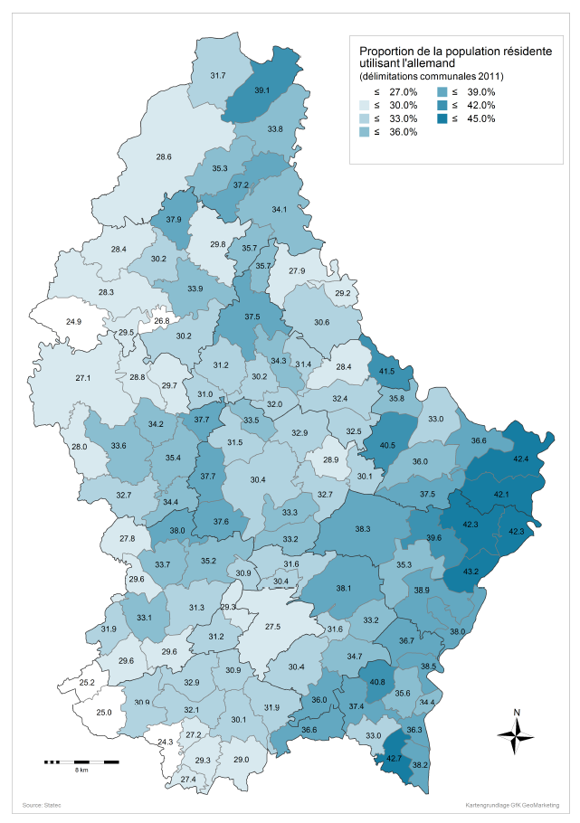
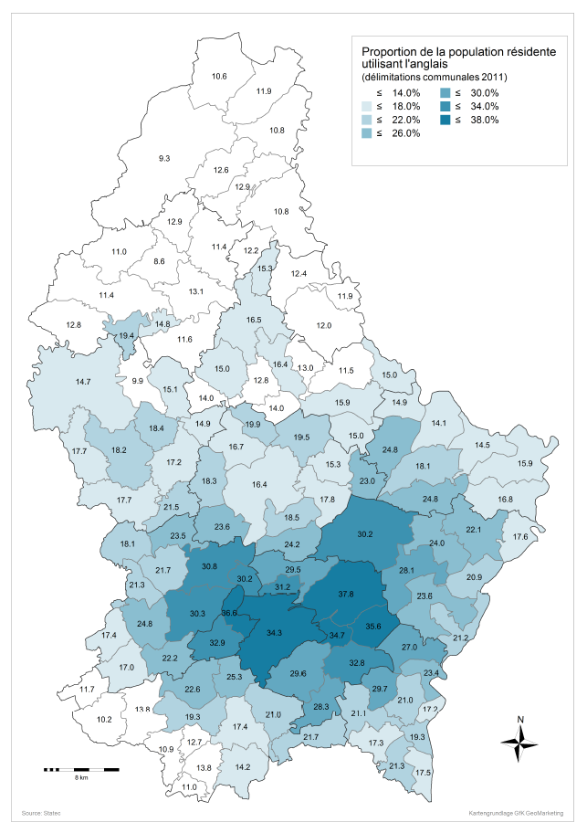
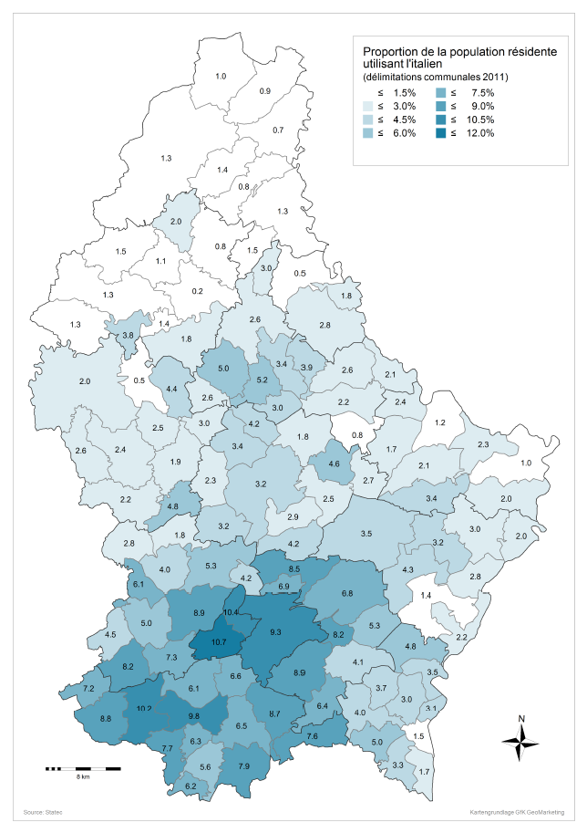
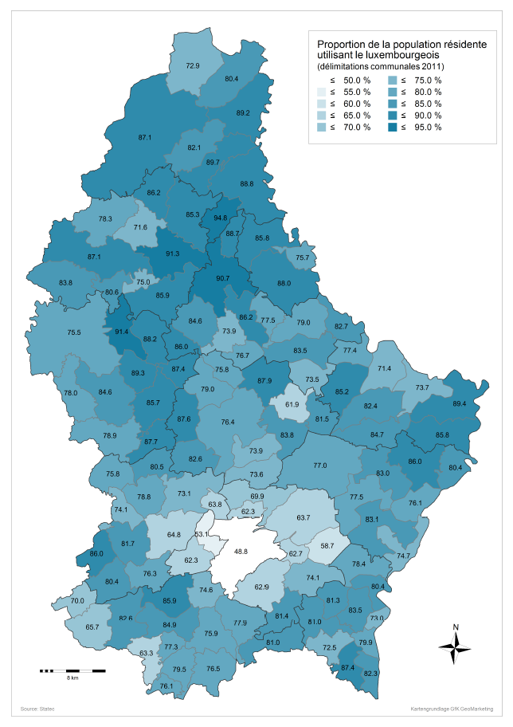
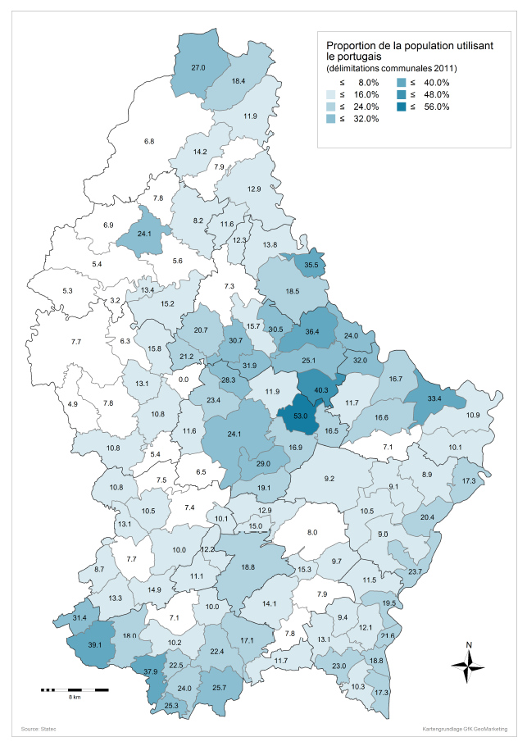
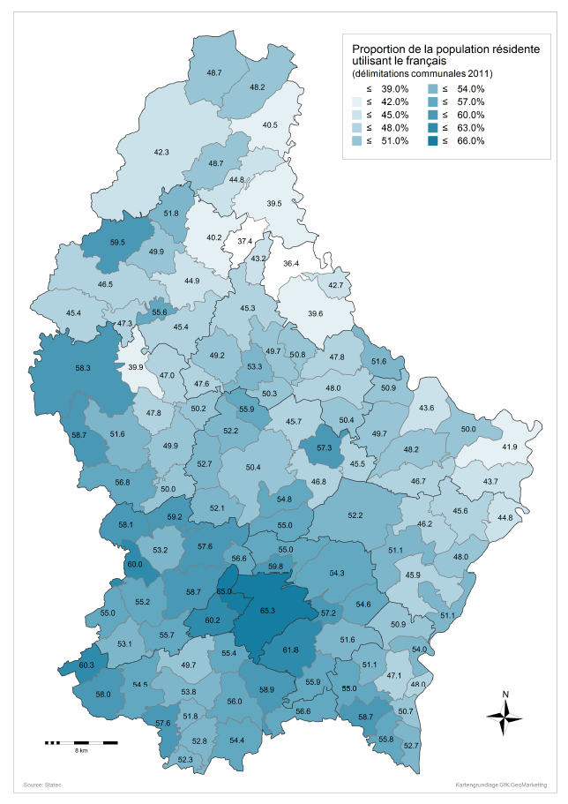

Karten - Umgangssprachen
